分散分析
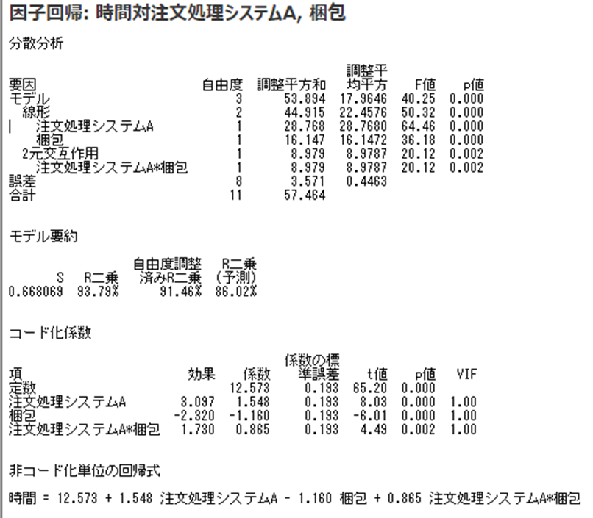
 | 梱包 |  | 分散分析: 繰り返しのある二元配置
注文処理システム | A | B
上限側 | 14.72 | 13.81 | 概要 | A | B | 合計
上限側 | 14.64 | 13.78 | 上限側
上限側 | 13.89 | 13.89 | 標本数 | 3 | 3 | 6
下限側 | 12.52 | 9.62 | 合計 | 43.25 | 41.48 | 84.73
下限側 | 12.57 | 7.97 | 平均 | 14.42 | 13.83 | 14.12
下限側 | 14.06 | 9.41 | 分散 | 0.2096 | 0.0032 | 0.1896

 |  |  | 下限側
 |  |  | 標本数 | 3 | 3 | 6
 |  |  | 合計 | 39.15 | 27 | 66.15
 |  |  | 平均 | 13.05 | 9 | 11.025
 |  |  | 分散 | 0.7657 | 0.8067 | 5.54971

 |  |  | 合計
 |  |  | 標本数 | 6 | 6
 |  |  | 合計 | 82.4 | 68.48
 |  |  | 平均 | 13.73 | 11.41
 |  |  | 分散 | 0.95046666667 | 7.3129866667

 |  |  | 分散分析表
 |  |  | 変動要因 | 変動 | 自由度 | 分散 | 観測された分散比 | P-値 | F 境界値
 |  |  | 注文処理システム | 28.768 | 1 | 28.7680 | 64.457 | 4.2564830936E-05 | 5.318
 |  |  | 梱包 | 16.147 | 1 | 16.1472 | 36.179 | 0.00031807883048 | 5.318
 |  |  | 交互作用 | 8.979 | 1 | 8.9787 | 20.117 | 0.0020415900548 | 5.318
 |  |  | 繰り返し誤差 | 3.571 | 8 | 0.4463

 |  |  | 合計 | 57.464 | 11

コード化係数
正規確率グラフ
 | 梱包
注文処理システム | A | B
上限側 | 14.72 | 13.81
上限側 | 14.64 | 13.78
上限側 | 13.89 | 13.89
下限側 | 12.52 | 9.62
下限側 | 12.57 | 7.97
下限側 | 14.06 | 9.41

時間 | システム上 | 梱包A | 交互作用 | 概要
14.72 | 1 | -1 | -1
14.64 | 1 | -1 | -1 | 回帰統計
13.89 | 1 | -1 | -1 | 重相関 R | 0.9684344948
12.52 | -1 | -1 | 1 | 重決定 R2 | 0.93786537072
12.57 | -1 | -1 | 1 | 補正 R2 | 0.91456488473
14.06 | -1 | -1 | 1 | 標準誤差 | 0.66806935768
13.81 | 1 | 1 | 1 | 観測数 | 12
13.78 | 1 | 1 | 1
13.89 | 1 | 1 | 1 | 分散分析表
9.62 | -1 | 1 | -1 |  | 自由度 | 変動 | 分散 | 観測された分散比 | 有意 F
7.97 | -1 | 1 | -1 | 回帰 | 3 | 53.893933333 | 17.964644444 | 40.250893113 | 3.5756736951E-05
9.41 | -1 | 1 | -1 | 残差 | 8 | 3.5705333333 | 0.44631666667
 |  |  |  | 合計 | 11 | 57.464466667

 |  |  |  |  | 係数 | 標準誤差 | t | P-値 | 下限 95% | 上限 95% | 下限 95.0% | 上限 95.0%
 |  |  |  | 切片 | 12.573 | 0.193 | 65.20 | 3.4081766629E-12 | 12.128608879 | 13.018057788 | 12.128608879 | 13.018057788
 |  |  |  | システム上 | 1.548 | 0.193 | 8.03 | 4.2564830936E-05 | 1.1036088791 | 1.9930577875 | 1.1036088791 | 1.9930577875
 |  |  |  | 梱包A | -1.160 | 0.193 | -6.01 | 0.00031807883048 | -1.6047244542 | -0.71527554579 | -1.6047244542 | -0.71527554579
 |  |  |  | 交互作用 | 0.865 | 0.193 | 4.49 | 0.0020415900548 | 0.42027554579 | 1.3097244542 | 0.42027554579 | 1.3097244542

 |  |  |  | 確率

 |  |  |  | 百分位数 | 時間
 |  |  |  | 4.1666666667 | 7.97
 |  |  |  | 12.5 | 9.41
 |  |  |  | 20.833333333 | 9.62
 |  |  |  | 29.166666667 | 12.52
 |  |  |  | 37.5 | 12.57
 |  |  |  | 45.833333333 | 13.78
 |  |  |  | 54.166666667 | 13.81
 |  |  |  | 62.5 | 13.89
 |  |  |  | 70.833333333 | 13.89
 |  |  |  | 79.166666667 | 14.06
 |  |  |  | 87.5 | 14.64
 |  |  |  | 95.833333333 | 14.72

ｔ分布表
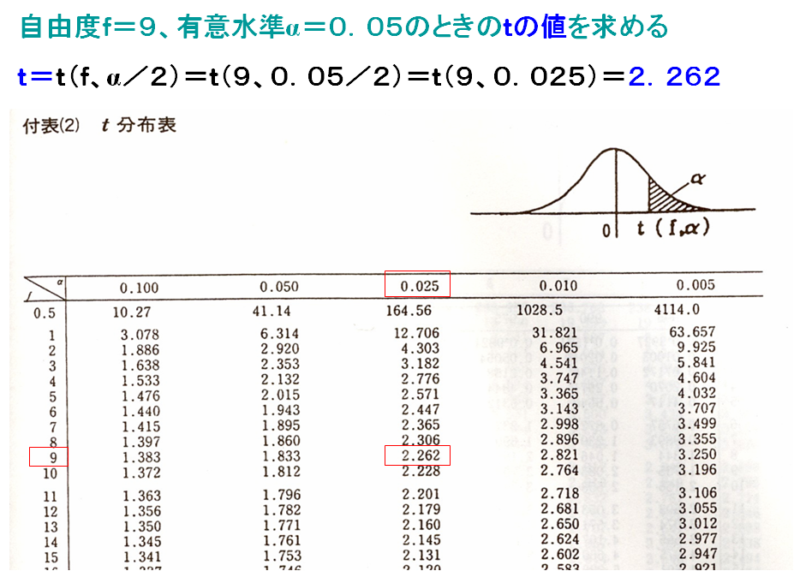
 | 両側検定α/2＝0.025 | 両側検定α/2＝0.005
 | 片側検定α | 片側検定α
自由度 | 0.05 | 0.01
1 | 12.706204734 | 63.656741152
2 | 4.3026527295 | 9.9248432005
3 | 3.1824463049 | 5.8409093094
4 | 2.776445105 | 4.6040948712
5 | 2.5705818347 | 4.0321429833
6 | 2.4469118464 | 3.7074280204
7 | 2.3646242509 | 3.4994832973
8 | 2.3060041333 | 3.3553873311
9 | 2.2621571582 | 3.2498355411
10 | 2.2281388424 | 3.1692726716
11 | 2.2009851587 | 3.1058065136
12 | 2.1788128272 | 3.054539586
13 | 2.1603686522 | 3.0122758331
14 | 2.1447866813 | 2.976842734
15 | 2.1314495357 | 2.9467128828
16 | 2.1199052852 | 2.9207816215
17 | 2.1098155586 | 2.8982305183
18 | 2.1009220369 | 2.8784404709
19 | 2.0930240499 | 2.860934604
20 | 2.0859634413 | 2.8453397066
21 | 2.0796138371 | 2.8313595541
22 | 2.0738730583 | 2.8187560557
23 | 2.0686575986 | 2.8073356778
24 | 2.0638985473 | 2.7969394976
25 | 2.0595385357 | 2.7874358052
26 | 2.0555294185 | 2.7787145234
27 | 2.051830493 | 2.7706829457
28 | 2.0484071147 | 2.7632624424
29 | 2.0452296111 | 2.7563859021
30 | 2.0422724494 | 2.7499956518
31 | 2.0395134384 | 2.7440419172
32 | 2.0369333344 | 2.7384814797
33 | 2.0345152872 | 2.7332766397
34 | 2.0322444978 | 2.7283943641
35 | 2.0301079154 | 2.7238055859
36 | 2.0280939868 | 2.7194846268
37 | 2.0261924474 | 2.7154087176
38 | 2.0243941467 | 2.7115575976
39 | 2.0226909012 | 2.7079131788
40 | 2.0210753699 | 2.7044592623
41 | 2.0195409483 | 2.701181298
42 | 2.0180816789 | 2.6980661802
43 | 2.0166921734 | 2.6951020727
44 | 2.0153675468 | 2.6922782588
45 | 2.0141033593 | 2.689585012
46 | 2.0128955673 | 2.6870134844
47 | 2.0117404801 | 2.6845556096
48 | 2.0106347219 | 2.6822040182
49 | 2.0095751993 | 2.6799519643
50 | 2.0085590721 | 2.6777932611
51 | 2.0075837282 | 2.6757222238
52 | 2.0066467607 | 2.6737336198
53 | 2.0057459487 | 2.6718226249
54 | 2.004879275 | 2.6699847839
55 | 2.0040447694 | 2.6682159761
56 | 2.0032407042 | 2.6665123846
57 | 2.0024654439 | 2.6648704688
58 | 2.001717468 | 2.6632869395
59 | 2.0009953612 | 2.6617587376
60 | 2.0002978043 | 2.6602830137
61 | 1.9996235665 | 2.658857111
62 | 1.9989714978 | 2.6574785487
63 | 1.9983405224 | 2.6561450083
64 | 1.9977296334 | 2.6548543201
65 | 1.9971378867 | 2.6536044515
66 | 1.9965643964 | 2.6523934966
67 | 1.9960083307 | 2.6512196662
68 | 1.9954689072 | 2.6500812791
69 | 1.9949453901 | 2.6489767542
70 | 1.9944370859 | 2.647904603
71 | 1.9939433411 | 2.646863423
72 | 1.993463539 | 2.6458518913
73 | 1.9929970974 | 2.6448687597
74 | 1.9925434658 | 2.6439128487
75 | 1.9921021238 | 2.6429830435
76 | 1.9916725786 | 2.6420783086
77 | 1.9912543634 | 2.6411976067
78 | 1.990847036 | 2.6403400105
79 | 1.9904501765 | 2.6395046225
80 | 1.9900633866 | 2.6386905913
81 | 1.989686288 | 2.6378971082
82 | 1.9893185208 | 2.6371234051
83 | 1.9889597429 | 2.6363687515
84 | 1.9886096288 | 2.6356324525
85 | 1.9882678684 | 2.6349138466
86 | 1.9879341663 | 2.6342123036
87 | 1.9876082408 | 2.6335272231
88 | 1.9872898231 | 2.6328580324
89 | 1.9869786569 | 2.632204185
90 | 1.9866744972 | 2.6315651593
91 | 1.9863771101 | 2.6309404569
92 | 1.9860862717 | 2.6303296017
93 | 1.9858017682 | 2.6297321384
94 | 1.9855233949 | 2.6291476314
95 | 1.9852509556 | 2.6285756638
96 | 1.9849842628 | 2.6280158364
97 | 1.9847231364 | 2.6274677668
98 | 1.984467404 | 2.6269310884
99 | 1.9842169002 | 2.6264054498
100 | 1.9839714663 | 2.6258905139

